Figure 2
Figure 2 – Evolution annuelle du nombre de victimes d’infractions sexuelles commis hors cadre familial, enregistrées par les services de sécurité de 2016 à 2023 (en %)

 | 2016 | 2017 | 2018 | 2019 | 2020 | 2021 | 2022 | 2023
Évolution ensemble |  | 12.2 | 16.3 | 10.0 | -0.7 | 23.3 | 10.7 | 6.2
Évolution pour les faits commis l'année N |  | 12.5 | 15.3 | 7.1 | -4.5 | 17.6 | 11.0 | 4.2
% des faits antérieurs à l'année d'enregistrement | 32.7 | 32.4 | 33.2 | 35.0 | 37.5 | 40.4 | 40.2 | 41.4

 | % des faits antérieurs à l'année d'enregistrement | Évolution ensemble | Évolution pour les faits commis l'année N
2016 | 32.7
2017 | 32.4 | 12.2 | 12.5
2018 | 33.2 | 16.3 | 15.3
2019 | 35.0 | 10.0 | 7.1
2020 | 37.5 | -0.7 | -4.5
2021 | 40.4 | 23.3 | 17.6
2022 | 40.2 | 10.7 | 11.0
2023 | 41.4 | 6.2 | 4.2

Lecture : Entre 2022 et 2023, les infractions sexuelles commises hors cadre familial ont augmenté de 6,2 %. Les faits commis cette même année ont augmenté de 4,2 %. Les faits commis antérieurement à 2023 représentent 41,4 % des infractions sexuelles hors cadre familial enregistrées. En 2016, la part des faits antérieurs à l’année N était de 32,7%.
Champ : France.
Source : SSMSI, bases statistiques des victimes de crimes et délits enregistrés par la police et la gendarmerie de 2016 à 2023.

Figure 3
Figure 3 – Nombre de victimes d’infractions sexuelles commises hors cadre familial enregistrées en 2023 pour 1000 habitants, par sexe et âge

 | 0 à 4 ans | 5 à 9 ans | 10 à 14 ans | 15 à 19 ans | 20 à 24 ans | 25 à 29 ans | 30 à 34 ans | 35 à 39 ans | 40 à 44 ans | 45 à 49 ans | 50 à 54 ans | 55 à 59 ans | 60 à 64 ans | 65 à 69 ans | 70 à 74 ans | 75 ans et plus
Ensemble | 0.8 | 1.7 | 5.0 | 5.1 | 2.6 | 1.5 | 1.0 | 0.7 | 0.6 | 0.4 | 0.3 | 0.2 | 0.1 | 0.1 | 0.1 | 0.1
Femmes | 1.1 | 2.4 | 8.0 | 8.8 | 4.6 | 2.6 | 1.8 | 1.3 | 1.0 | 0.8 | 0.6 | 0.4 | 0.3 | 0.2 | 0.2 | 0.2
Hommes | 0.5 | 1.0 | 1.9 | 1.2 | 0.5 | 0.3 | 0.3 | 0.2 | 0.2 | 0.1 | 0.1 | 0.1 | 0.0 | 0.0 | 0.0 | 0.0

Lecture : En 2023, 8,8 femmes âgées de 15 à 19 ans pour 1 000 habitantes du même âge ont été victimes d’une infraction sexuelle commise hors cadre familial.
Champ : France.
Source : SSMSI, base statistique des victimes de crimes et délits enregistrés par la police et la gendarmerie en 2023.

Figure 4
Figure 4 – Nombre de victimes d’infractions sexuelles enregistrées en 2023 pour 1000 habitants par taille d’unité urbaine (moins de 15 ans / femmes de 15 à 64 ans)

 | France (femmes de 15 à 64 ans) | France métropolitaine (femmes de 15 à 64 ans) | France (moins de 15 ans) | France métropolitaine (moins de 15 ans)
Commune rurale | 1.1 | 1.1 | 2.3 | 2.3
Unité urbaine de 2 000 à 4 999 habitants | 1.6 | 1.6 | 3.1 | 3.1
Unité urbaine de 5 000 à 9 999 habitants | 2.0 | 2.0 | 3.1 | 3.1
Unité urbaine de 10 000 à 19 999 habitants | 2.5 | 2.5 | 3.6 | 3.6
Unité urbaine de 20 000 à 49 999 habitants | 2.6 | 2.7 | 3.3 | 3.3
Unité urbaine de 50 000 à 99 999 habitants | 2.5 | 2.5 | 2.9 | 2.9
Unité urbaine de 100 000 à 199 999 habitants | 2.3 | 2.3 | 2.7 | 2.6
Unité urbaine de 200 000 à 1 999 999 habitants | 2.5 | 2.5 | 2.5 | 2.5
Unité urbaine de Paris | 2.5 | 2.5 | 1.7 | 1.7

Lecture : En 2023, dans les communes rurales, la police et la gendarmerie ont enregistré 2,3 victimes d’infraction sexuelle pour 1000 habitants de moins de 15 ans et 1,1 victime d’infractions sexuelles pour 1000 femmes ayant entre 15 et 64 ans.
Champ : France.
Source : SSMSI, base statistique des victimes de crimes et délits enregistrés par la police et la gendarmerie en 2023.

Figure 5
Figure 5 – Taux de victimes de violences sexuelles hors cadre familial âgées de 15 à 64 ans, enregistrées de 2022 à 2023, pour 1 000 femmes de 15 à 64 ans par département (lieu de commission)

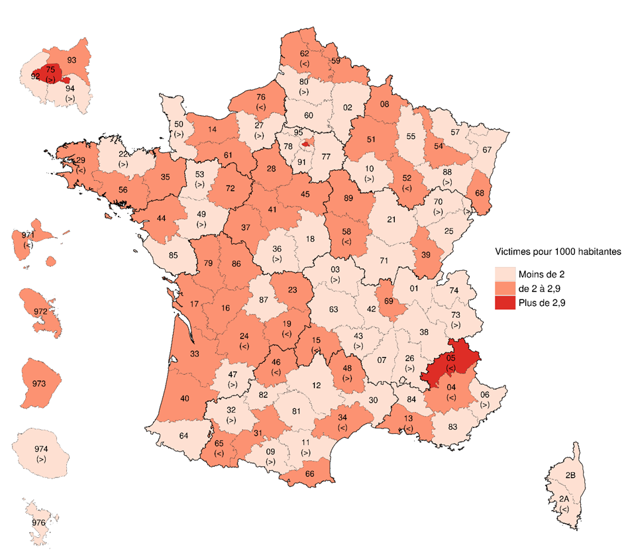
N° | Départements | Taux de victimes pour 1000 habitants
1 | Ain | 1.7
2 | Aisne | 1.9
3 | Allier | 2.0
4 | Alpes-de-Haute-Provence | 2.1
5 | Hautes-Alpes | 2.9
6 | Alpes-Maritimes | 2.0
7 | Ardèche | 1.7
8 | Ardennes | 2.2
9 | Ariège | 2.0
10 | Aube | 2.0
11 | Aude | 1.9
12 | Aveyron | 1.7
13 | Bouches-du-Rhône | 2.1
14 | Calvados | 2.3
15 | Cantal | 2.1
16 | Charente | 2.3
17 | Charente-Maritime | 2.2
18 | Cher | 1.8
19 | Corrèze | 2.1
21 | Côte-d'Or | 1.9
22 | Côtes-d'Armor | 2.0
23 | Creuse | 2.4
24 | Dordogne | 2.1
25 | Doubs | 1.7
26 | Drôme | 2.0
27 | Eure | 2.0
28 | Eure-et-Loir | 2.2
29 | Finistère | 2.0
2A | Corse-du-Sud | 1.2 | Note : Les signes « < », « > » indiquent que les départements concernés pourraient être classés dans la classe inférieure « < » ou supérieure « > ».
2B | Haute-Corse | 1.4 | Lecture : En moyenne sur la période 2022-2023, le département de Paris (75) présente un taux de plus de 2,9 victimes pour 1 000 habitantes âgées de 15 à 64 ans.
30 | Gard | 1.8 | Champ : France
31 | Haute-Garonne | 2.1 | Source : SSMSI, base des victimes de crimes et délits enregistrés par la police et la gendarmerie en 2022 et 2023.
32 | Gers | 1.9
33 | Gironde | 2.2
34 | Hérault | 2.0
35 | Ille-et-Vilaine | 2.2
36 | Indre | 2.0
37 | Indre-et-Loire | 2.4
38 | Isère | 1.8
39 | Jura | 2.2
40 | Landes | 2.1
41 | Loir-et-Cher | 2.3
42 | Loire | 1.7
43 | Haute-Loire | 1.9
44 | Loire-Atlantique | 2.1
45 | Loiret | 2.1
46 | Lot | 2.2
47 | Lot-et-Garonne | 2.0
48 | Lozère | 2.7
49 | Maine-et-Loire | 2.0
50 | Manche | 2.0
51 | Marne | 2.1
52 | Haute-Marne | 2.2
53 | Mayenne | 2.0
54 | Meurthe-et-Moselle | 2.3
55 | Meuse | 1.8
56 | Morbihan | 2.2
57 | Moselle | 1.5
58 | Nièvre | 2.1
59 | Nord | 2.3
60 | Oise | 1.9
61 | Orne | 2.2
62 | Pas-de-Calais | 2.0
63 | Puy-de-Dôme | 1.5
64 | Pyrénées-Atlantiques | 1.7
65 | Hautes-Pyrénées | 2.0
66 | Pyrénées-Orientales | 2.5
67 | Bas-Rhin | 1.9
68 | Haut-Rhin | 2.3
69 | Rhône | 2.3
70 | Haute-Saône | 2.0
71 | Saône-et-Loire | 1.5
72 | Sarthe | 2.5
73 | Savoie | 2.0
74 | Haute-Savoie | 1.6
75 | Paris | 4.4
76 | Seine-Maritime | 2.1
77 | Seine-et-Marne | 1.7
78 | Yvelines | 1.7
79 | Deux-Sèvres | 2.2
80 | Somme | 1.9
81 | Tarn | 1.9
82 | Tarn-et-Garonne | 1.4
83 | Var | 1.9
84 | Vaucluse | 1.7
85 | Vendée | 1.8
86 | Vienne | 2.3
87 | Haute-Vienne | 1.8
88 | Vosges | 1.9
89 | Yonne | 2.2
90 | Territoire de Belfort | 1.8
91 | Essonne | 1.9
92 | Hauts-de-Seine | 1.8
93 | Seine-Saint-Denis | 2.4
94 | Val-de-Marne | 2.0
95 | Val-d'Oise | 1.9
971 | Guadeloupe | 2.1
972 | Martinique | 2.5
973 | Guyane | 2.3
974 | La Réunion | 2.0
976 | Mayotte | 1.7

Figure 6
Figure 6– Taux de victimes de violences sexuelles hors cadre familial, âgées de moins de 15 ans, enregistrées de 2022 à 2023, pour 1 000 mineurs de moins de 15 ans par département (lieu de commission)

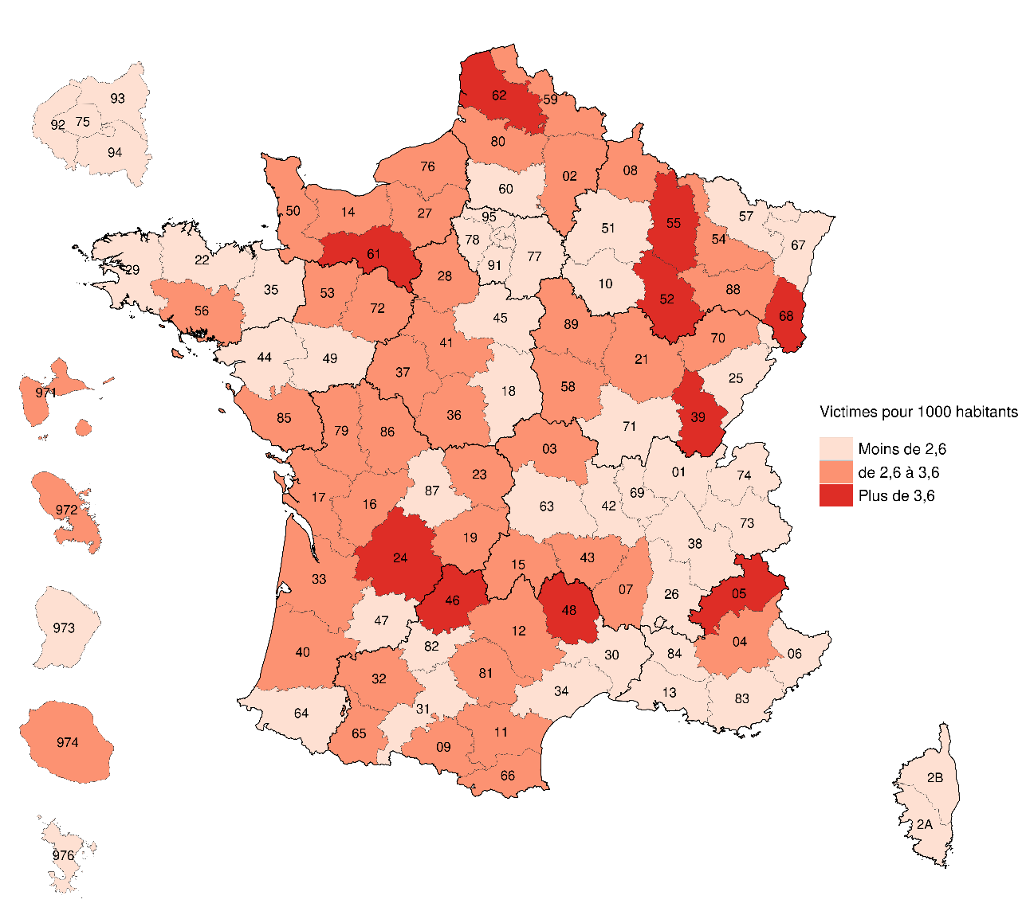
N° | Départements | Taux de victimes pour 1000 habitants
1 | Ain | 1.9
2 | Aisne | 3.2
3 | Allier | 2.9
4 | Alpes-de-Haute-Provence | 3.2
5 | Hautes-Alpes | 4.0
6 | Alpes-Maritimes | 2.1
7 | Ardèche | 2.9
8 | Ardennes | 3.1
9 | Ariège | 3.3
10 | Aube | 2.5
11 | Aude | 3.0
12 | Aveyron | 2.8
13 | Bouches-du-Rhône | 2.1
14 | Calvados | 3.1
15 | Cantal | 2.8
16 | Charente | 3.5
17 | Charente-Maritime | 3.3
18 | Cher | 2.3
19 | Corrèze | 3.2
21 | Côte-d'Or | 3.2
22 | Côtes-d'Armor | 2.5
23 | Creuse | 3.2
24 | Dordogne | 3.6
25 | Doubs | 2.1
26 | Drôme | 2.6
27 | Eure | 3.1 | Lecture : En moyenne sur la période 2022-2023, le département de l’Orne (61) présente un taux de 3,6 victimes pour 1 000 habitants de moins de 15 ans.
28 | Eure-et-Loir | 2.8 | Champ : France
29 | Finistère | 2.3 | Source : SSMSI, base des victimes de crimes et délits enregistrés par la police et la gendarmerie en 2022 et 2023.
2A | Corse-du-Sud | 1.8
2B | Haute-Corse | 2.4
30 | Gard | 2.6
31 | Haute-Garonne | 1.9
32 | Gers | 3.4
33 | Gironde | 2.8
34 | Hérault | 2.3
35 | Ille-et-Vilaine | 2.0
36 | Indre | 3.2
37 | Indre-et-Loire | 3.3
38 | Isère | 2.0
39 | Jura | 3.9
40 | Landes | 3.1
41 | Loir-et-Cher | 3.4
42 | Loire | 1.8
43 | Haute-Loire | 2.9
44 | Loire-Atlantique | 2.2
45 | Loiret | 2.5
46 | Lot | 4.1
47 | Lot-et-Garonne | 2.6
48 | Lozère | 4.8
49 | Maine-et-Loire | 2.5
50 | Manche | 3.1
51 | Marne | 2.5
52 | Haute-Marne | 4.2
53 | Mayenne | 2.6
54 | Meurthe-et-Moselle | 3.1
55 | Meuse | 4.2
56 | Morbihan | 2.7
57 | Moselle | 2.2
58 | Nièvre | 3.0
59 | Nord | 3.1
60 | Oise | 2.5
61 | Orne | 4.0
62 | Pas-de-Calais | 3.8
63 | Puy-de-Dôme | 2.3
64 | Pyrénées-Atlantiques | 2.0
65 | Hautes-Pyrénées | 3.1
66 | Pyrénées-Orientales | 3.1
67 | Bas-Rhin | 2.4
68 | Haut-Rhin | 3.7
69 | Rhône | 1.7
70 | Haute-Saône | 2.9
71 | Saône-et-Loire | 2.3
72 | Sarthe | 3.3
73 | Savoie | 2.1
74 | Haute-Savoie | 2.1
75 | Paris | 2.3
76 | Seine-Maritime | 3.1
77 | Seine-et-Marne | 1.9
78 | Yvelines | 1.8
79 | Deux-Sèvres | 3.2
80 | Somme | 3.3
81 | Tarn | 3.1
82 | Tarn-et-Garonne | 2.2
83 | Var | 2.1
84 | Vaucluse | 2.0
85 | Vendée | 3.4
86 | Vienne | 3.4
87 | Haute-Vienne | 2.4
88 | Vosges | 3.4
89 | Yonne | 3.4
90 | Territoire de Belfort | 2.2
91 | Essonne | 1.8
92 | Hauts-de-Seine | 1.6
93 | Seine-Saint-Denis | 1.8
94 | Val-de-Marne | 1.7
95 | Val-d'Oise | 1.7
971 | Guadeloupe | 3.1
972 | Martinique | 3.6
973 | Guyane | 2.4
974 | La Réunion | 2.8
976 | Mayotte | 1.5

Figure 1 complémentaire
Figure 1 complémentaire – Evolution du délai moyen entre le début de commission des faits et l’enregistrement de la plainte, pour les victimes enregistrées par les services de sécurité de 2016 à 2023

 | 2016 | 2017 | 2018 | 2019 | 2020 | 2021 | 2022 | 2023
Atteintes sexuelles (mineurs) | 1.6 | 1.7 | 1.8 | 2.0 | 2.3 | 3.0 | 3.0 | 3.0
Atteintes sexuelles (majeurs) | 0.5 | 0.5 | 0.5 | 0.6 | 0.7 | 0.9 | 0.9 | 0.9

Lecture : En 2023, le délai moyen entre le début de commission des faits et l’enregistrement de la plainte pour une atteinte sexuelle chez les majeurs est d’environ un an (0,9) et pour les mineurs de 3 ans.
Champ : France (Métropole + DROM).
Source : SSMSI, base des victimes enregistrées par la police et la gendarmerie 2016-2023.

Figure 2 complémentaire
Figure 2 complémentaire – Répartition par grande tranche d’âge des victimes enregistrées en 2023, selon la catégorie d’infraction

 | Répartition par âge
 | Moins de 15 ans | 15-17 ans | 18 ans et plus
Ensemble | 36.8 | 18.1 | 45.1
Violences sexuelles physiques | 37.9 | 18.3 | 43.9
Viol ou tentative de viol (32%) | 34.3 | 20.7 | 45.0
Agression sexuelle (40%) | 39.9 | 16.3 | 43.7
Atteinte sexuelle* (1%) | 76.0 | 19.3 | 4.7
Violences sexuelles non-physiques (6%) | 14.7 | 12.0 | 73.4
Harcèlement sexuel | 13.8 | 12.3 | 73.9
Voyeurisme | 18.4 | 10.5 | 71.1
Exploitation sexuelle | 57.7 | 27.8 | 14.5
Proxénetisme (1%) | 6.5 | 21.9 | 71.6
Recours à la prostitution | 27.3 | 63.9 | 8.7
Pédopornographie* (4%) | 60.6 | 30.4 | 9.1
Corruption d'un mineur* (6%) | 69.8 | 26.0 | 4.2
Atteintes aux mœurs (9% des victimes) | 16.7 | 8.5 | 74.8
Exhibition sexuelle | 16.7 | 8.5 | 74.8

Lecture : En 2023, 34 % des victimes enregistrées pour viol ou tentative de viol ont moins de 15 ans, 21 % ont entre 15 et 17 ans et 45 % sont majeures (18 ans ou plus).
Champ : France.
Source : SSMSI, base statistique des victimes de crimes et délits enregistrés par la police et la gendarmerie en 2023.

 | Moins de 15 ans | 15-17 ans | 18 ans et plus
Ensemble | 37.0 | 18.1 | 44.9
Viol ou tentative de viol (32%) | 34.3 | 20.7 | 45.0
Agression sexuelle (40%) | 39.9 | 16.3 | 43.7
Atteinte sexuelle* (1%) | 76.0 | 19.3 | 4.7
Violences sexuelles non-physiques (6%) | 14.7 | 12.0 | 73.4
Proxénetisme (1%) | 6.5 | 21.9 | 71.6
Pédopornographie* (4%) | 60.6 | 30.4 | 9.1
Corruption d'un mineur* (6%) | 69.8 | 26.0 | 4.2
Atteintes aux mœurs (9% des victimes) | 16.7 | 8.5 | 74.8

*Note : L'âge des victimes est calculé à partir de leur date de naissance, enregistrée indépendamment du codage de la nature d'infraction ; certaines incohérences
peuvent apparaître entre les deux informations, soit du fait d'erreur sur la date de naissance des victimes (enregistrement de la date de naissance de la personne
qui porte plainte et non de la victime) ou d'imprécision sur la date des faits qui aboutit à attribuer un âge supérieur à 18 ans à une victime proche de la majorité

Figure 3 complémentaire
Figure 3 complémentaire – Répartition par âge et sexe des victimes de viols ou tentatives de viol en 2023 (soit 32% du contentieux) (en %)

 | 0 à 4 ans | 5 à 9 ans | 10 à 14 ans | 15 à 19 ans | 20 à 24 ans | 25 à 29 ans | 30 à 34 ans | 35 à 39 ans | 40 à 44 ans | 45 à 49 ans | 50 à 54 ans | 55 à 59 ans | 60 à 64 ans | 65 ans et plus
Femmes | 2.7 | 6.2 | 18.6 | 27.5 | 11.7 | 6.1 | 3.8 | 3.1 | 2.1 | 1.8 | 1.3 | 0.9 | 0.5 | 1.0
Hommes | 1.1 | 2.8 | 3.0 | 2.4 | 1.2 | 0.6 | 0.5 | 0.4 | 0.3 | 0.2 | 0.2 | 0.1 | 0.1 | 0.1
% d'Hommes | 29.7 | 31.0 | 13.7 | 8.0 | 9.4 | 9.5 | 11.7 | 10.3 | 11.7 | 9.7 | 10.2 | 9.2 | 10.2 | 8.2

Lecture : En 2023, 2,7% des victimes de viols étaient des femmes âgées de 0 à 4 ans. Les hommes représentent 29,7 % des victimes de viols ou tentatives de viol de cette classe d'âge.
Champ : France.
Source : SSMSI, base statistique des victimes de crimes et délits enregistrés par la police et la gendarmerie en 2023.

Figure 4 complémentaire
Figure 4 complémentaire – Répartition par âge et sexe des victimes de violences sexuelles non-physiques en 2023 (6% du contentieux) (en %)

 | 0 à 4 ans | 5 à 9 ans | 10 à 14 ans | 15 à 19 ans | 20 à 24 ans | 25 à 29 ans | 30 à 34 ans | 35 à 39 ans | 40 à 44 ans | 45 à 49 ans | 50 à 54 ans | 55 à 59 ans | 60 à 64 ans | 65 ans et plus
Femmes | 0.2 | 1.1 | 11.5 | 18.9 | 16.3 | 10.9 | 8.8 | 6.3 | 5.1 | 4.6 | 3.1 | 1.8 | 0.7 | 1.2
Hommes | 0.0 | 0.2 | 1.7 | 2.0 | 1.4 | 1.1 | 0.7 | 0.7 | 0.6 | 0.5 | 0.2 | 0.3 | 0.1 | 0.1
% d'Hommes |  |  | 12.6 | 9.7 | 8.0 | 9.3 | 7.0 | 10.5 | 10.6 | 9.7
 | Femmes | Hommes | % d'Hommes
0 à 4 ans | 0.2 | 0.0
5 à 9 ans | 1.1 | 0.2
10 à 14 ans | 11.5 | 1.7 | 12.554112554
15 à 19 ans | 18.9 | 2.0 | 9.6745027125
20 à 24 ans | 16.3 | 1.4 | 7.9957356077
25 à 29 ans | 10.9 | 1.1 | 9.3206951027
30 à 34 ans | 8.8 | 0.7 | 7.0422535211
35 à 39 ans | 6.3 | 0.7 | 10.483870968
40 à 44 ans | 5.1 | 0.6 | 10.59602649
45 à 49 ans | 4.6 | 0.5 | 9.6654275093
50 à 54 ans | 3.1 | 0.2
55 à 59 ans | 1.8 | 0.3
60 à 64 ans | 0.7 | 0.1
65 ans et plus | 1.2 | 0.1

Lecture : En 2023, 11,5 % des victimes de violences sexuelles non-physiques étaient des femmes âgées de 10 à 14 ans. Les hommes représentent 12,6 % des victimes de violences sexuelles non-physique de cette tranche d'âge.
Champ : France.
Source : SSMSI, base statistique des victimes de crimes et délits enregistrés par la police et la gendarmerie en 2023.

Figure 5 complémentaire
Figure 5 complémentaire – Mis en cause pour violences sexuelles physiques : part des victimes mineures selon l’âge du mis en cause (en %)

VIOLENCES PHYSIQUES | AGE
 | Moins de 14 ans | 15-19 | 20-24 | 25-29 | 30-34 | 35-39 | 40-44 | 45-49 | 50-54 | 55-59 | 60-64 | 65 ans et plus
% sur l'ensemble | 18.2 | 20.8 | 10.6 | 8.6 | 7.9 | 7.2 | 6.2 | 5.2 | 4.6 | 3.8 | 2.8 | 4.0
Part de victimes mineurs | 98.0 | 82.2 | 39.6 | 36.7 | 41.3 | 44.1 | 44.2 | 45.5 | 40.7 | 41.6 | 44.2 | 39.4

Lecture : En 2023, 21% des mis en cause pour violences sexuelles physiques ont entre 15 et 19 ans ; 82% de leurs victimes étaient mineures au moment des faits .
Champ : France.
Source : SSMSI, base statistique des victimes de crimes et délits enregistrés par la police et la gendarmerie en 2023.

